app
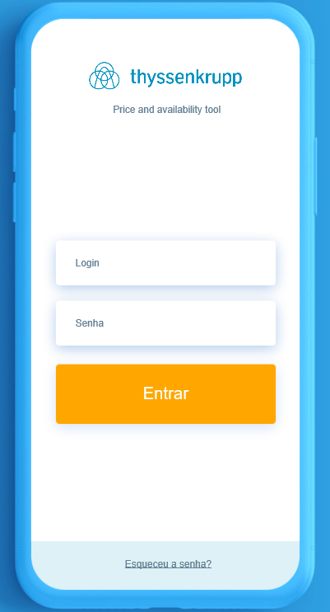
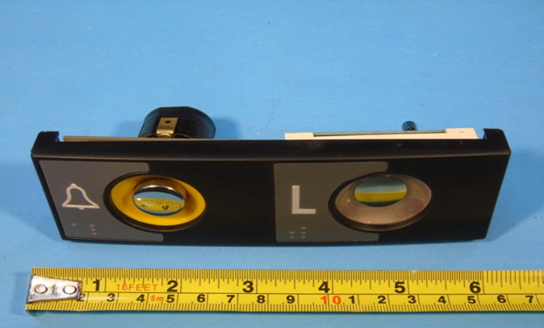
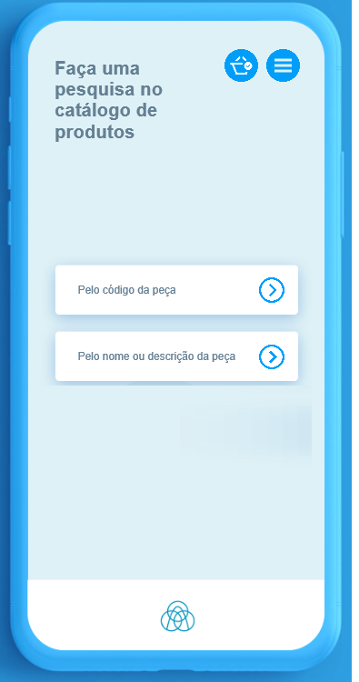
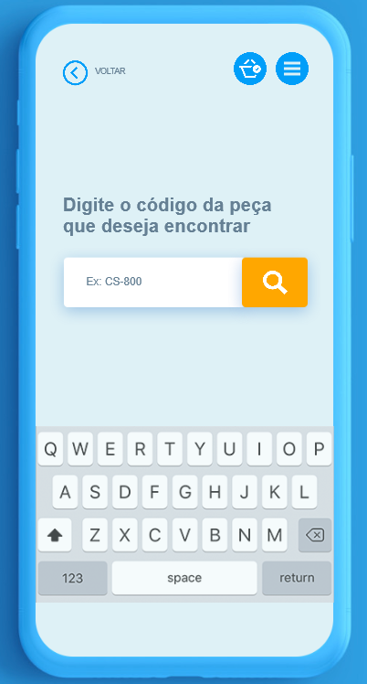
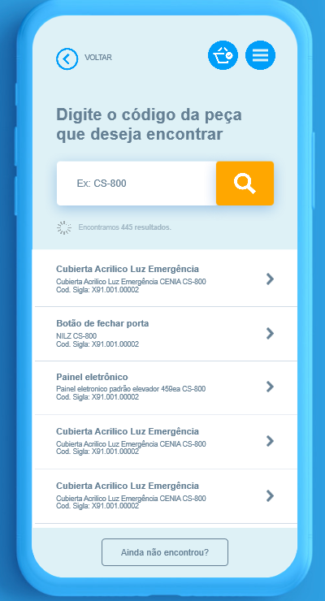
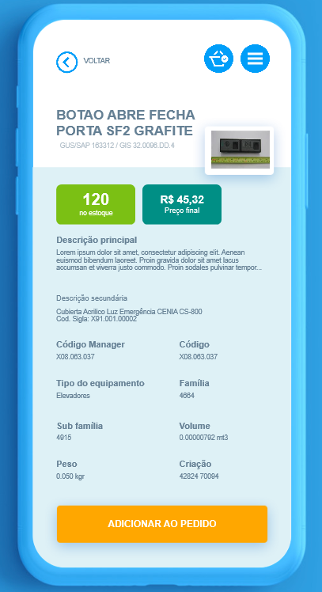

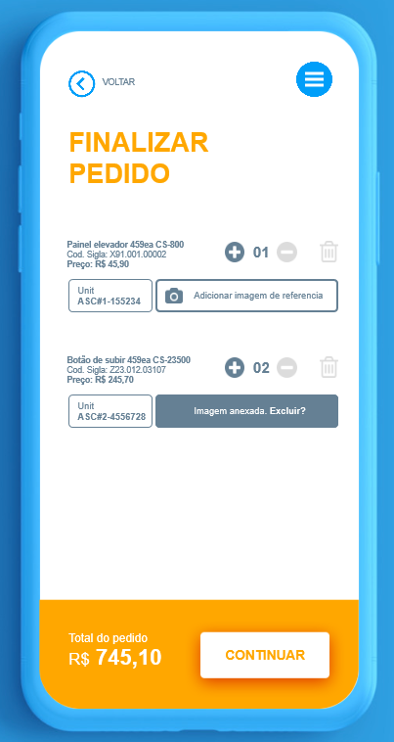

Text FIELD | Add PHOTO ( MAX 3)

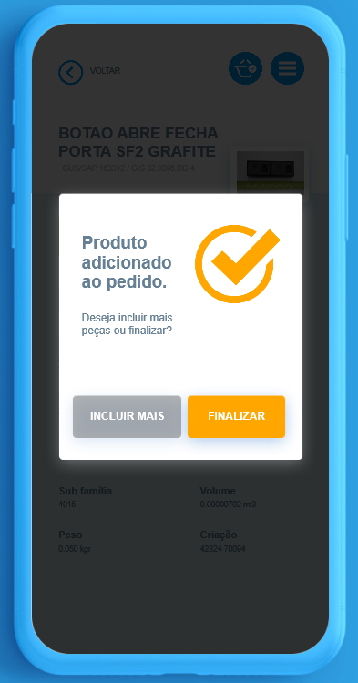

 |  |  |  |  | 18:00:00

 |  | < BACK

 |  | Building name

 |  | Address

 |  | Name (legal responsible)

 |  | ID NUMBER

 |  | Telephone
 |  |  |  |  |  |  | 18:00:00

 |  | Approved ? |  |  |  | < BACK

 |  |  | YES | NO |  | Customer Signature

 |  | Submit

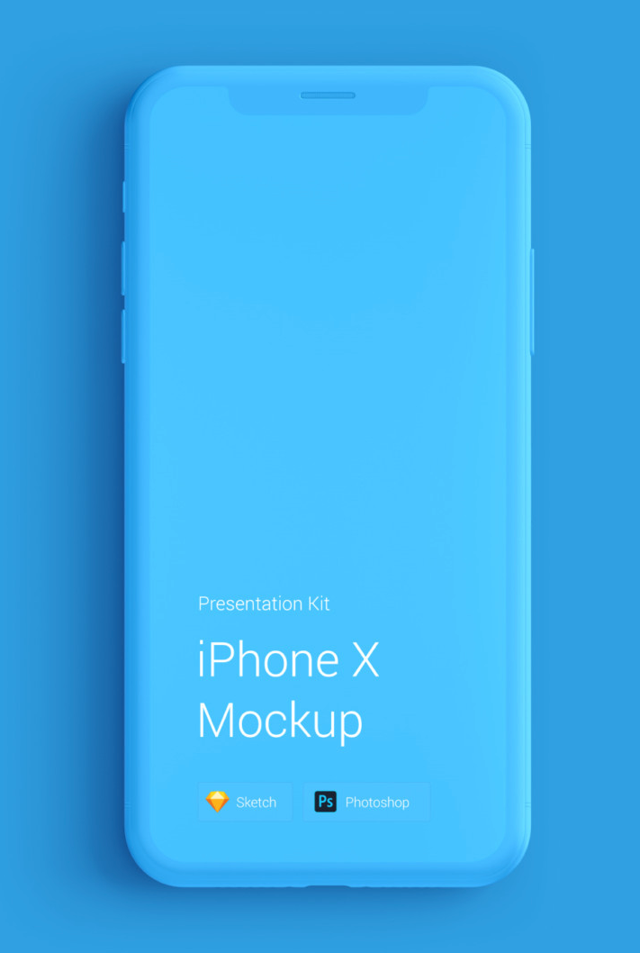

Request OK

 |  |  |  |  |  | Confirm

